进阶语法
函数实际是匿名的，实质是讨论一个持有函数的变量
函数表面：function f(x) return x end 函数实际：f = function(x) return x end

高阶函数：接受另一个函数作为实参

table.sort( a, function (a, b) return (a.name > b.name) end)

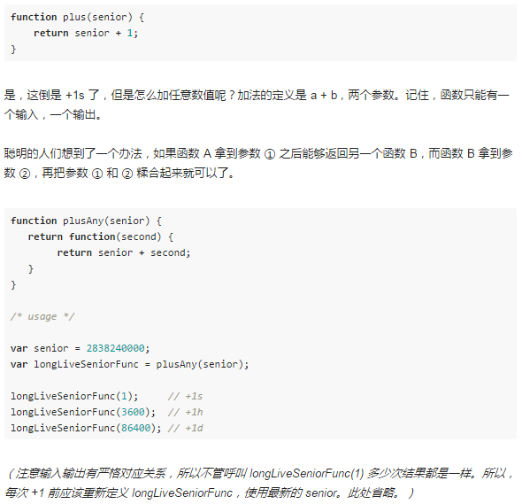
Closure(闭包)
函数式编程规则: 1、函数只有一个输入和一个输出。 2、函数必须具有确定性的输出，即输入和输出是严格一一对应的。 因此，为了实现函数式编程，必须引入closure(闭包)

实质上Lua中只有closure闭包，没有函数(函数是特殊的闭包)
function f() local i = 0 return function () i = i + 1 return i end end

非局部的变量
闭包
函数

当存在闭包function f(a) return function (b) return a + b end end时： 使用它需要有一块区域用于记录参数(a)的状态，因此闭包其实是一个对象如下： f_0 = f(1)——>此时a为1 f_1 = f(2)——>此时a为2(2个不同的闭包对象)

可以利用闭包重新定义函数……多种应用
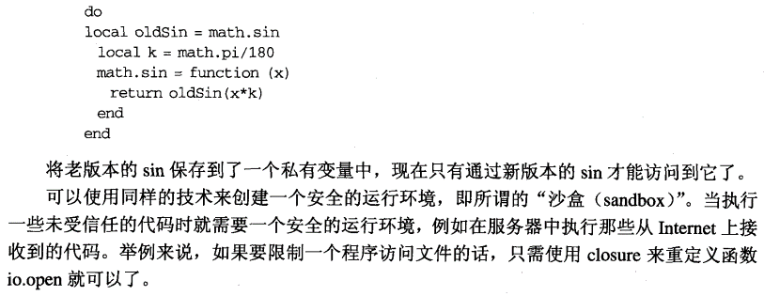

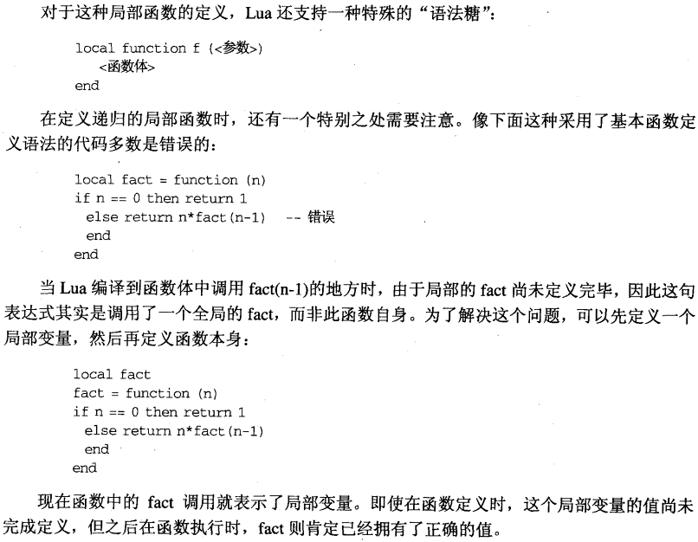
非全局的函数(non-global function)
函数可以存储在table的字段、局部变量中
Lib = {} Lib.f = funtion (x) return x + 1 end

Lib = { f = funtion (x) return x + 2 end }

Lib = {} Lib.f = funtion (x) return x + 3 end

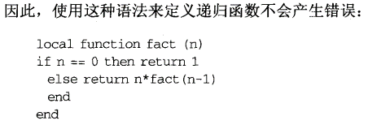

尾调用
当一个函数调用是另一个函数的最后一个动作时，该调用是一条尾调用
function f(x) return g(x) end (g(x)就是尾调用)

由于尾调用其实无需再返回f()，因此尾调用不耗费栈空间，利用此点可编写无限嵌套的尾调用。

以下函数中g(x)的调用不是尾调用
function f(x) g(x) end | function f(x) return g(x) + 1 end | function f(x) return g(x) or x end | function f(x) return (g(x)) end

因为没有return，还需回到f(x)中丢弃g(x)返回值 | 还需一次加法 | 还需调整返回值 | 还需调整返回值

尾调用可以应用于状态机的状态转换中，不会导致栈溢出。

迭代器
Lua中迭代器表示为函数，每调用一次函数即返回集合中的“下一个”函数
迭代器——>函数——>closure： 由于迭代器需要在每次迭代之间保存一些状态，而closure的特性又十分迎合该需求，因此closure极佳地支持了迭代器。

closure实现的迭代器： function values(t) local i = 0 return function () i = i + 1 return t[i] end end

以循环使用该迭代器时： t = {10, 20, 30} iter = values(t) while true do local element = iter() if element == nil then break end print(element) end

以泛型for使用该迭代器时： t = {10, 20, 30} for element in values(t) do print(element) end

泛型for
泛型for（for _k, _v in _f() do …… end）做的第一件事情就是对_f()求值，_f()应该返回3个值供for保存(_f()是迭代器closure，相当于迭代器的工厂)： 1、迭代器函数 2、遍历的table 3、起始位置 （如果返回值不足的话，将以nil补足）

ipairs的实现（无状态迭代器）
local function iter(a, i) i = i + 1 local v = a[i] if v then return i, v end end

function ipairs(a) return iter, a, 0（返回三个值：迭代器函数、遍历table、起始位置） end

for获得这三个值之后，每次迭代调用迭代器函数（遍历的table，位置）

解释型语言
解释型语言并不在于能否编译它们，而在于编译器是否是语言运行时库的一部分，是否有能力轻易执行动态生成的代码。（dofile函数）

dofile | 从文件加载 + 编译 + 运行

loadfile | 从文件加载 + 编译，只返回错误值不处理

loadstring | 从字符串加载 + 编译：loadstring每次调用都会编译一次，有时比直接写一个函数开销更大。

 | f = loadstring("i = i + 1")——>f变为一个函数，即load……（）函数的返回值可调用

 | i = 32 local I = 0 f = loadstring("I = I + 1; print(i)") g = function() I = I + 1 print(i) end f()————————>结果为33 g()————————>结果为1 函数g会操作局部i，loadstring总在全局环境编译字符串。

动态链接
Lua所有关于动态链接的功能都聚集于一个函数package.loadlib（库的完整路径，函数名称）： 1、用于加载指定库，将其链接入Lua 2、非常底层

一般选择require加载C程序库：require会调用loadlib，同时将函数注册到Lua

错误
由于Lua一般嵌入程序，因此才出错时一般结束当前程序块回应用中，不能崩溃。
当一个函数遭遇了未预期的状况时，可采取2种基本行为： 1、返回错误代码：return nil 2、引发一个错误：error(错误信息，调用层级)——>错误信息不一定是字符串，还可能如table等…

assert（判断条件，错误信息）：判断条件为false时引发错误
Lua技巧之利用assert处理异常： assert（io.open(name, "r")）——>io.open用于打开文件，如果打开失败，返回nil + 错误信息。 由于多重赋值的特性，assert恰能输出io.open返回的错误信息。

一般不用在Lua中作错误处理，实在需要代码须包装为函数使用pcall()调用。

跟踪错误
pcall（） | 返回错误时已经销毁部分调用栈

xpcall（） | 可以在调用栈销毁之前使用提供的错误处理函数进行处理 具体处理可以使用debug.traceback（）或debug.debug（）

协同程序
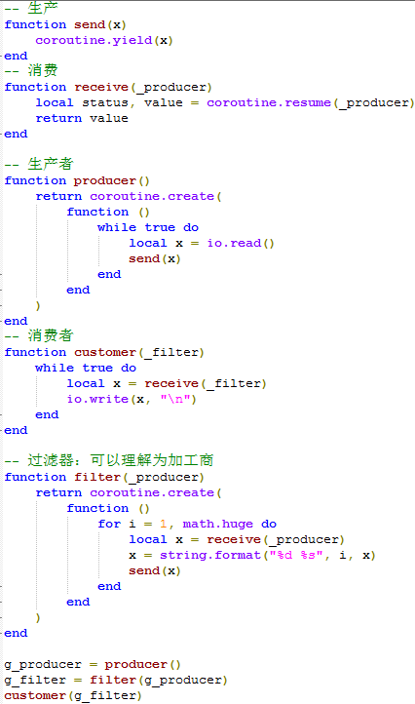
协同程序

1、协同程序类似线程，但任意时刻只能运行一个，且显式要求挂起时才会暂停 2、Lua关于协同程序的函数放在名为coroutine的table中： coroutine. create（函数）：创建协同程序，返回一个thread值 coroutine. status（协同）：查询状态 coroutine. resume（协同）：挂起——>运行 coroutine. yield（协同）：运行——>挂起 3、协同程序所有代码执行完时，进入死亡状态，此时再唤醒会返回false。 4、协同A唤醒协同B，此时A处于正常状态。 5、无挂起协同程序时，可以通过resume来调用协同程序 6、resume返回值：第一个值为布尔值，ture表示没有错误 yield返回值 ：尾部会增加resume它时传入的参数

 |  |  |  | 此时检查协程状态如下，会输出suspended（挂起）

 |  |  |  | 之后再次调用，直至协程代码结束死亡：
协同程序4个状态
挂起 | 运行 | 死亡 | 正常（唤醒别人时）

协同程序的对称性
非对称的协同程序 | Lua使用该机制：挂起和唤醒分别由2个函数控制
对称的协同程序 | 挂起、唤醒由同一个函数控制

生产者-消费者

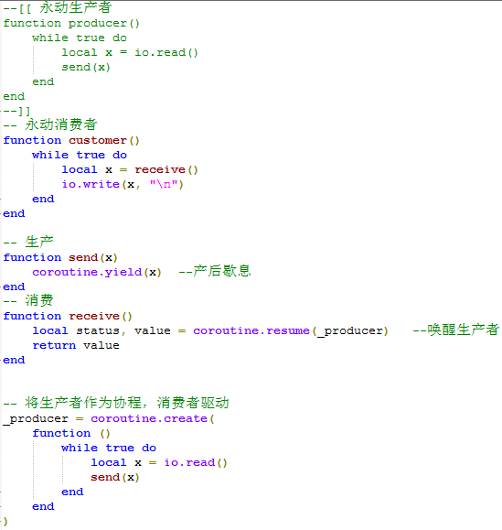

调用时可调用Customer（协程必须匿名！）

过滤器

过滤器即插入生产者和消费者之间的加工商，生产者——>加工商——>消费者

